상품제안서
한일의료기 5세대 탄소 극세사 4인용 방석 온열매트 전기방석 전기매트 그래핀 탄소열선 6중안전 온도조절기 | 상품코드: F29669

 |  |  |  |  |  |  | 02-412-0044 | www.easy1.co.kr
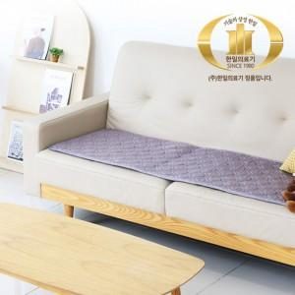 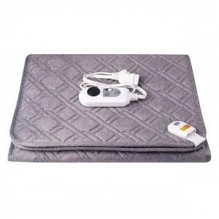 

【상세/제작정보】

【인쇄/포장옵션】 | / 포장불가능

【공급단가】 | 수량 | 10~ | 50~ | 100~ | 300~ | 500~
*VAT별도 | 단가 | 66,210원 | 65,110원 | 63,450원 | 62,350원 | 60,700원

【상품 URL】 | https://dev.easy1.co.kr:443/src/goods_detail.php?gdno=29669

